Титул
 | Департамент освіти і науки, молоді та спорту
 | Київської міської державної адміністрації
 | Федерація легкої атлетики м.Києва

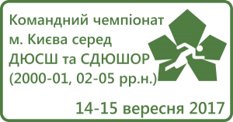

Командний чемпіонат м. Києва з легкої атлетики серед ДЮСШ та СДЮШОР (2000-01, 02-05 р.р.н.)

 |  |  | м.Київ
 |  | стадіон СДЮШОР №6
 |  |  | 14-16 вересня 2017 р.

